全体構成
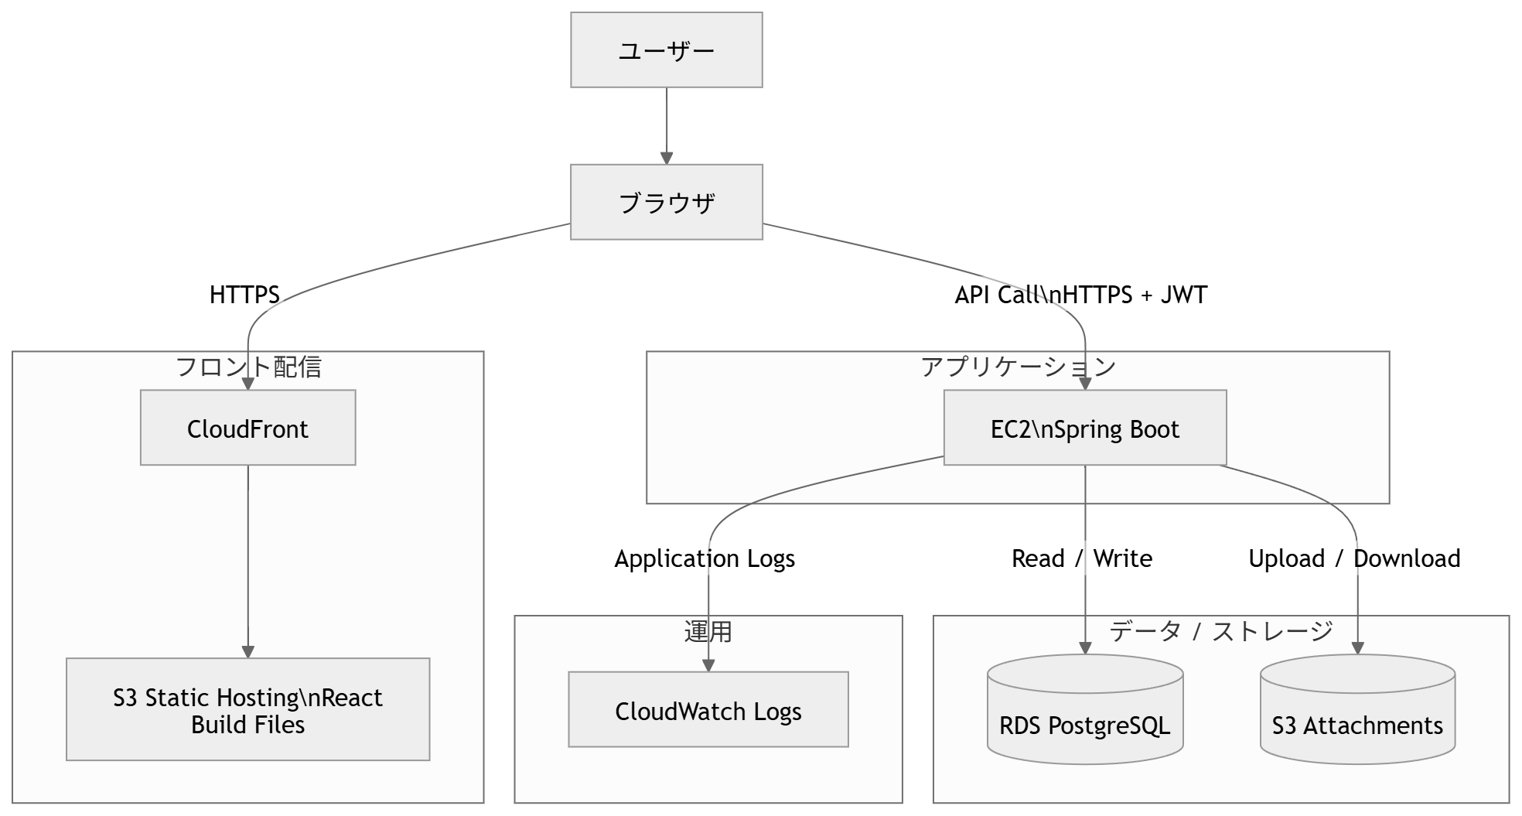
全体構成
レイヤー | コンポーネント | 責務 | 主要技術 | 備考
利用者 | ブラウザ | 画面表示、フォーム入力、API呼び出し、JWT保持 | Chrome等 | ユーザーの入口
CDN / 配信 | CloudFront | Reactアプリの高速配信、HTTPS終端 | Amazon CloudFront | S3上の静的ファイルを配信
静的配信 | S3(フロント) | ビルド済みReactアプリの配置 | Amazon S3 | Viteのbuild成果物を配置
アプリケーション | EC2(Spring Boot API) | 認証、業務ロジック、バリデーション、権限制御、添付管理 | EC2, Java 17, Spring Boot | APIサーバ
認証 | Spring Security / JWT | ログイン認証、トークン発行・検証、ユーザー識別 | Spring Security, JWT | ステートレスAPI
データベース | RDS PostgreSQL | users/tasks/comments/attachments/teams/team_membersの永続化 | Amazon RDS for PostgreSQL | アプリサーバからのみ接続
ファイル保存 | S3(添付) | 添付ファイル本体の保存 | Amazon S3 | DBにはメタ情報のみ保持
運用 / 監視 | CloudWatch Logs | アプリログ、例外ログ、動作確認ログの収集 | CloudWatch Logs | 障害調査に利用

